Баг репорты
№№ | Название | Описание | Шаги воспроизведения | Ожидаемый результат | Фактический результат | Окружение | Вложение
1 | Неверный подсчет времени (часы) в выводимом результате | Установлен неверный формат времени. При введении валидных начальной и конечной даты количество часов выведенной даты превышает 24 часа | 1. Ввести начальную дату 01.01.2001 | Система выводит время из заданного диапазона в интервале от 0 до 24 часов | Система вернула день, в котором 46 часов вместо 24 | Windows 10 Pro | 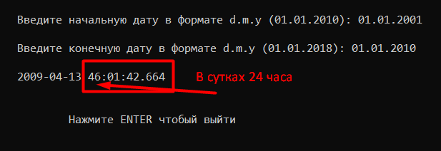
 |  |  | 2. Ввести конечную дату 01.01.2010
2 | Нет ограничения на ввод года конечной даты | Не установлено значение MAX_DATE. При введении значения 9999 в год конечной даты, система производит расчет | 1. Ввести начальную дату 01.01.2001 2. Ввести конечную дату 01.10.9999 | Система имеет ограничение Max_date. Система выводит ошибку при вводе date>max_date | Система произвела расчет и вернула день с нелогичной датой | Windows 10 Pro
3 | Неверный формат даты в дне начальной даты | Система принимает на вход дату, не соответствующую формату ДД.ММ.ГГГГ | 1. Ввести начальную дату 1.02.1987 2. Ввести конечную дату 01.10.2010 | Система проводит проверку на соответствие формату ДД.ММ.ГГГГ. Если вводимые данные не соответствуют формату, система выдает ошибку | Система принимает на вход значения, не соответствующие формату. Система возвращает результат | Windows 10 Pro
4 | Неверный формат даты в дне конечной даты | Система принимает на вход дату, не соответствующую формату ДД.ММ.ГГГГ | 1. Ввести начальную дату 09.10.2010 2. Ввести конечную дату 1.12.2010 | Система проводит проверку на соответствие формату ДД.ММ.ГГГГ. Если вводимые данные не соответствуют формату, система выдает ошибку | Система принимает на вход значения, не соответствующие формату. Система возвращает результат | Windows 10 Pro
5 | Неверный формат даты в месяце начальной даты | Система принимает на вход дату, не соответствующую формату ДД.ММ.ГГГГ | 1. Ввести начальную дату 05.6.2005 2. Ввести конечную дату 03.12.2006 | Система проводит проверку на соответствие формату ДД.ММ.ГГГГ. Если вводимые данные не соответствуют формату, система выдает ошибку | Система принимает на вход значения, не соответствующие формату. Система возвращает результат | Windows 10 Pro
6 | Неверный формат даты в месяце конечной даты | Система принимает на вход дату, не соответствующую формату ДД.ММ.ГГГГ | 1. Ввести начальную дату 05.05.2005 2. Ввести конечную дату 10.2.2006 | Система проводит проверку на соответствие формату ДД.ММ.ГГГГ. Если вводимые данные не соответствуют формату, система выдает ошибку | Система принимает на вход значения, не соответствующие формату. Система возвращает результат | Windows 10 Pro
7 | Заданные значения дат входят в выводимый диапазон | При вводе одной и той же даты в начальную и конечную, система выдает тот же день. Границы диапазона включают в себя введенные значения. | 1. Ввести начальную дату 01.08.2023 2. Ввести конечную дату 01.08.2023 | Если даты начала и конца диапазона совпадают, система выдает ошибку | Система вернула заданную дату. | Windows 10 Pro
8 | Нет ограничения на ввод минимального года | Не установлено значение MIN_DATE. Система принимает несуществующий год | 1. Ввести начальную дату 01.01.0001 2. Ввести конечную дату 10.10.1010 | Установлено значение Min_date. Система выводит ошибку при вводе значения date<min_date | Система произвела расчет и вернула день с нелогичной датой | Windows 10 Pro
9 | Нет ограничения на ввод по количеству символов | Не установлено значение Max_length. Система дает ввести большие строки | 1. Ввести в начальную дату 00001.00000002.000000002 2. Ввести в конечную дату 00000001.000000005.00000000004 | Установлено значение Max_length. Система не дает ввести более 2х символов в день и месяц и более 4х символов в значение года. | Система дает ввести болше 4х символов | Windows 10 Pro

